Hoja1
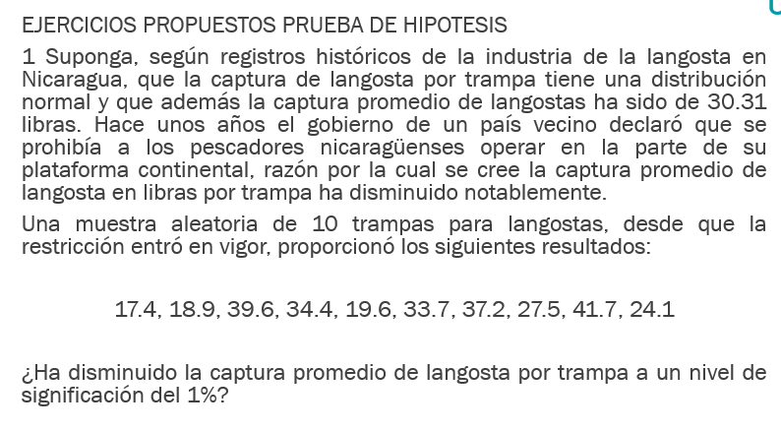
Datos | Xi | Xi^2
Es distribución Normal | 17.4 | 302.76 | Varianza S^2 |  | Lectura de tabla
U=30.31 | 18.9 | 357.21 | 86.12 | -27.37 | -2.82
n=10 | 39.6 | 1568.16 | 9.28 | 0.97
Media=2.94 | 34.4 | 1183.36 | -2.74 | -28.22
Desviación=8.55 | 19.6 | 384.16
Varianza=9.28 | 33.7 | 1135.69
 | 37.2 | 1383.84
 | 27.5 | 756.25 | GL
 | 41.7 | 1738.89 | TRUE
 | 24.1 | 580.81
 | 294.1 | 9391.13

4toEjercicio
4. Un vendedor de neumáticos está interesado en comprar unidades cuya duración promedio sea mayor de 15,000 millas. Una firma productora le informa que posee neumáticos que cumplen con ese requisito.
El vendedor selecciona una muestra aleatoria de 25 unidades y determine que:
$\overline{X}$=25,000 millas y S²=625,000 millas²
Suponiendo que la duración de los neumáticos sigue una distribución normal ¿Habrá acuerdo entre la firma productora y el vendedor a un nivel de significación del 10%?
Distribucion normal |  |  | Es cola derecha |  |  | Hipotesis
U = | 15000 |  |  |  |  | Ho | u = | 15000 | A0 | =Debera de haber un acuerdo
n = | 25 | < | 30 |  |  | H1 | u != | 15000 | A1 | =No debera de haber un acuerdo
X(media) | 25000
S^2 | 625000 |  | O = | 790.56941504
alpha | 0.1 |  | O(x) = | 158.11388301

 |  |  | t = | 63.245553203

 |  |  | Valor critico | = | 1.318

 |  |  | Regla de decision
 |  |  | t | < | t(alpha)
 |  |  | 63.24 | < | 1.318

 |  |  | Respuesta
 |  |  | La hipotesis 0 es la correcta

5toEjercicio
5. Un fabricante vende ejes traseros de camiones. Los ejes han de soportar una capacidad promedio de resistencia de 80,000 lbs por plg² en las pruebas de esfuerzo, pero los ejes demasiados fuertes elevan considerablemente los costos de producción.
La experiencia indica que la desviación estándar de los ejes es de 4,000 lbs por plg². El fabricante selecciona una muestra de 100 ejes en la última serie de producción, los somete a prueba y averigua que la capacidad promedio de resistencia de la muestra es de 79,000 lbs por plg²
¿Puede decir el fabricante que los ejes no cumplen los requisitos de esfuerzo a un nivel de significación del 5%?
 |  | Cola izquierda
Datos
u = | 800000 | Ox = | 400
o = | 4000 | Z = | -1802.5
n = | 100
x(media) = | 79000 | IC = | 0.95 | tabla = | 1.65
alpha | 0.05

 |  |  | Z | < | -Za
 |  |  | -1802.5 | < | -1.65 | Se cumple, por lo que rechazamos la H0

 |  | Hipotesis
 |  | Ho = | El fabricante cumple con los requisitos
 |  | H1 = | El fabricante no cumple con los requisitos

 |  | Respuesta
 |  | Rechazamops la H0, por loq ue el fabricante no cumple con los requisitos

6toEjercicio
Datos
u = | 3 |  | Ox = | 0.022360679775
o = | 0.2 |  | Z = | -4.472135955
6. Un laboratorio lanza al mercado un nuevo producto logrado a base de hormonas afirmando que al ser suministrado a las aves de corral el peso promedio de sus huevos será igual o mayor que 3 onzas. En una de nuestras granjas avícolas se aplicó el tratamiento masivamente y un día determinado se tomaron de forma aleatoria 80 huevos, y se comprobó que el peso promedio de les mismos era de 2.9 onzas, con una desviación estándar de 0.2 onzas.
¿Podría decir usted que la afirmación del laboratorio no es cierta a un nivel de significación del 5%?
n = | 80 |  | Zalpha = | 1 - 0.05 | = | 0.95 | En la tabla = | 1.65
x = | 2.9
alpha = | 0.05
 |  |  | Cola derecha
Hipotesist |  |  | u | > | uo
Ho | = | 3 | Z | > | Za
H1 | = | 2.9 | -4.472135955 | > | 1.65

A0 | = | La afirmacion del laboratorio es cierta
A1 | = | La afirmacion del laboratorio no es cierta |  |  |  | Respuesta
 |  |  |  |  |  | Por lo tanto no se rechaza la hipotesis 0
 |  |  |  |  |  | Por lo que la afirmacion del laboratorio es cierta

7moEjercicio
7. La biblioteca de una universidad sospecha que el número promedio de libros prestados a cada alumno por visita ha cambiado en los últimos años. Anteriormente, un promedio de 3.4 litros se prestaba a los alumnos. Sin embargo, una muestra reciente de 23 estudiantes dio un promedio de 4.3 libros por visita, con una desviación estándar de 1.5 libros. Suponiendo que el número de libros prestados sigue una distribución normal.
¿Ha cambiado el promedio de libros prestados? En un nivel de significación de 0.01.
Datos
u = | 3.4 |  | Ox = | 0.31277162109
o = | 1.5 |  | Z = | 2.877498914
n = | 23 |  | Zalpha = | 1 - 0.05 | = | 0.99 | En la tabla = | 2.33
x = | 4.3
alpha = | 0.01
 |  |  | Cola derecha
Hipotesist |  |  | u | > | uo
Ho | = | 3.4 | Z | > | Za
H1 | = | 4.3 | 2.877498914 | > | 2.33

A0 | = | NO ha cambiado el promedio de libros prestado
A1 | = | SI ha cambiado el promedio de libros prestado |  |  |  | Respuesta
 |  |  |  |  |  | Se rechaza la hipotesis 0
 |  |  |  |  |  | Por lo que si ha cambiado el promedio de libros prestados

